Instruções
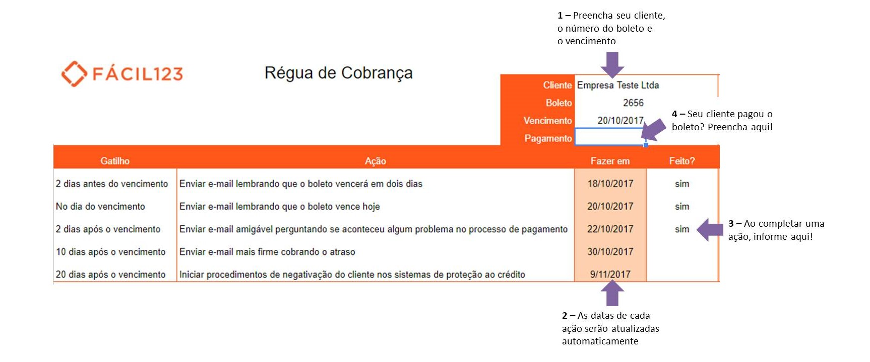

A régua de cobrança é uma das ferramentas mais eficientes para combater a inadimplência.
Utilize nossa planilha para colocar em prática agora mesmo!

Como utilizar:
O primeiro passo é registrar as suas contas a pagar na nossa planilha, utilize o passo 1 da imagem acima para começar.
Note que ao preencher a data de vencimento, todas as datas das ações são atualizadas automaticamente, conforme mostra o passo 2.
Ao lado da data, na coluna B, você pode observar qual ação deve tomar.
Cumpriu a ação? Registre na planilha conforme o passo 3.
O último passo é registrar a data de pagamento do boleto, conforme mostra o passo 4.
Ao confirmar o pagamento, todas as ações futuras serão desconsideradas pela planilha, assim você não corre o risco de cobrar quem já pagou.

Se quiser entender um pouco mais sobre a régua de cobrança, leia nossos artigos:
Régua de Cobrança: o que é e para que serve?
Como montar uma régua de cobrança eficaz

